Obuwie_klas_I_strażak_model_B
 |  |  |  |  | baza-nw.ciop.pl
Kalkulator naddatków wymiarowych wynikających stosowania środków ochrony nóg
Klasyfikacja I – skórzane tekstylne
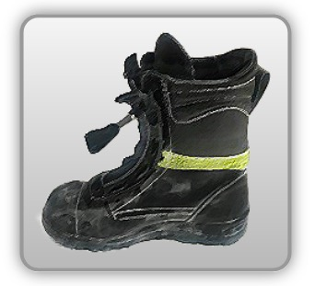 | Obuwie o właściwościach ochronnych strażaków
Właściwości ochronne |  |  |  | 
Klasyfikacja I Model B – trzewik F HI SRC • odporność mechaniczna – ochrona stopy przed przekłuciem oraz ochrona palców przed ściskaniem uderzeniem • izolacja podeszwy ciepła – odoporność ciepło kontaktowe 300°C/1min • właściwości antyelektrostatyczne • odporność poślizg • odporność przed porażeniem prądem 1kV/klasa 0

Kalkulator naddatków wymiarowych obuwia o właściwościach ochronnych dla strażaków
Typ NW | miara antropo­metryczna y1, y2, x1, z1, o1 [cm] | wymiar całkowity Y1, Y2, X1, Z1, O1 [cm] |  | wymiar naddatku [cm] |  | przyrost względny [%]
 |  | min | max | min | max | min | max
NW wysokości Y1 (pięta) | 172.0 | 175.9 | 177.0 | 3.9 | 5.0 | 2.3 | 2.9
NW wysokości Y2 (palce) | 3.3 | 6.4 | 7.0 | 3.1 | 3.7 | 93.9 | 112.1
NW szerokości X1 | 9.8 | 11.6 | 12.4 | 1.8 | 2.6 | 18.4 | 26.5
NW długości Z1 | 28.6 | 31.0 | 31.8 | 2.4 | 3.2 | 8.4 | 11.2
NW obwodu O1 | 26.0 | 31.0 | 32.0 | 5.0 | 6.0 | 19.2 | 23.1

Opracowano na podstawie wyników V etapu programu wieloletniego „Poprawa bezpieczeństwa i warunków pracy”, finansowanego w zakresie badań naukowych i prac rozwojowych ze środków Narodowego Centrum Badań i Rozwoju. Projekt I.PB.10: Opracowanie danych do nowego atlasu miar człowieka, związanych ze stosowaniem środków ochrony indywidualnej z uwzględnieniem wybranych parametrów widzenia. Koordynator programu: Centralny Instytut Ochrony Pracy – Państwowy Instytut Badawczy.

